⑤
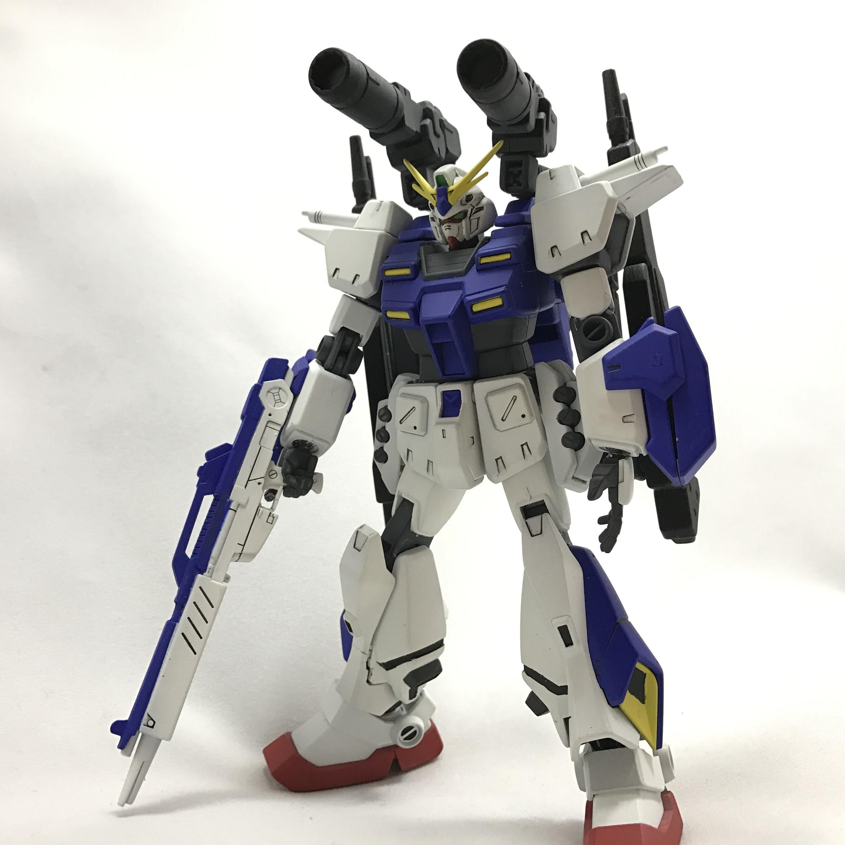 | サブ写真1 サブ写真2 サブ写真3
#タグ
投稿者アイコン：ID
本文 続きを読む
コメントする
コメント一覧↓
→（緑）アイコン画像：ID コメント
→（赤）アイコン画像：ID コメント
→（青）アイコン画像：ID コメント

